Лист1
Наименование | Описание | Фото | Видео
Mi Bedside Lamp <1700-6500 К, 10W, > | Домашний прикроватный светильник Засыпайте под мягким, теплым, уютным светом 16 миллионов цветов, Сенсорная панель управления, Широкий световой охват, Удаленное управление по Wi-Fi или Bluetooth | 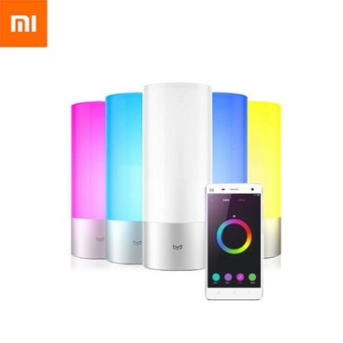 | https://www.youtube.com/watch?v=fwss27qzOyM
MiJia Table LED light <2700-6500 К, 6W, 4 режима яркости, WiFi> | Mi Table LED light разработана специально для настольного использования. Утонченный дизайн, строгие линии в сочетании с компактностью делают лампу не только полезным осветительным прибором, но частью декора вашего smart дома. Лампа имеет четыре основных режима работы – режим фокусировки, чтения, персонального компьютера, детский режим. Вы получаете Smart-лампу, которая способствует созданию комфортной атмосферы при любом сценарии использования. При минимальных габаритах прибора высокоэффективные диоды обеспечивают максимальную освещенность рабочей зоны. | 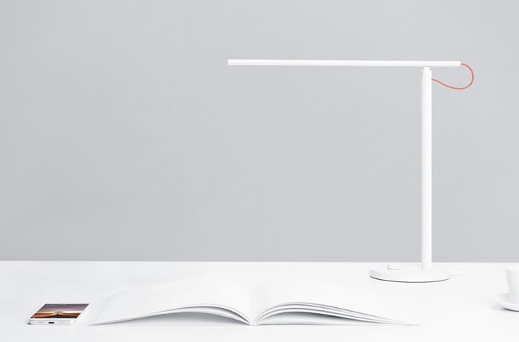 | https://www.youtube.com/watch?v=ytvecgQOqmU
Mi Motion-Activated Night Light <2700K, Light+motion sensor> | Установив Xiaomi Mi Motion-Activated Night Light в коридоре, возле кровати, кладовке или даже в багажнике автомобиля, вы обеспечите себя автономным источником освещения, который активируется лишь тогда, когда это необходимо. В Xiaomi Night Light установлены инфракрасный датчик и датчик света. Первый позволяет определять движение объекта в зоне своего действия, а второй — активирует работу светильника только в плохо освещаемом помещении. Источником питания являются три батарейки типа АА (не входит в комплект поставки) | 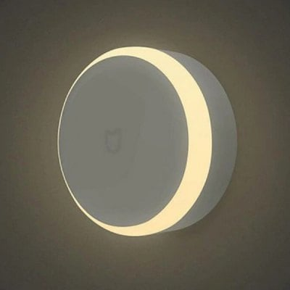 | https://www.youtube.com/watch?v=4U5aspHLZEA

